Texto
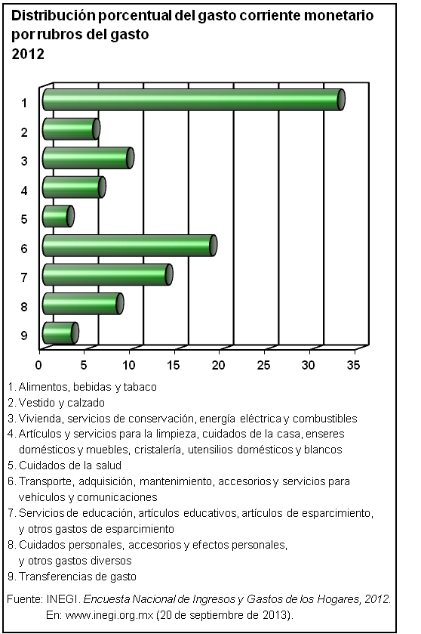
12. Ingresos y gastos de los hogares

Los tabulados que integran este capítulo provienen de la Encuesta Nacional de Ingresos y Gastos de los Hogares (ENIGH), proyecto de generación de estadísticas a cargo del INEGI, que ofrece información que permite analizar las características del ingreso y el gasto de los hogares.
La primera mitad del capítulo aborda los aspectos concernientes al ingreso de los hogares y presenta cifras sobre el número de hogares y su ingreso total, clasificado este último en ingreso corriente y percepciones financieras y de capital, en los que se diferencia el componente monetario del no monetario. Asimismo, incluye estadísticas del ingreso de los hogares según deciles de hogares, estratos del salario mínimo y fuentes del ingreso de los hogares.
La segunda mitad, referida al gasto de los hogares, comprende estadísticas sobre los hogares y su gasto total, diferenciando entre gasto corriente y de capital, así como entre gasto monetario y no monetario de los hogares. De igual manera, se agrupan los hogares en deciles, estratos de salarios mínimos y rubros del gasto, presentando las correspondientes cifras de gasto corriente monetario para cada grupo de hogares.
En general, la cobertura temporal de los datos corresponde al tercer trimestre de cada año seleccionado, con una periodicidad bienal, dentro del lapso 1996 a 2012.

